상품제안서
소유 맥세이프 22.5W 고속무선충전 보조배터리 10,000mAh (풀컬러인쇄) | 상품코드: F31072

 |  |  |  |  |  |  | 02-412-0044 | www.easy1.co.kr
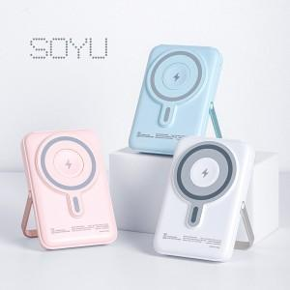

【상세/제작정보】 | 20개 이상 주문 시, 고품질 UV 풀컬러 인쇄를 무료로 제공해 드립니다.

【인쇄/포장옵션】 | 풀칼라 / 포장지포장

【공급단가】 | 수량 | 50~ | 100~ | 500~ | 1,000~ | 2,000~
*VAT별도 | 단가 | 21,600원 | 21,240원 | 20,700원 | 20,330원 | 19,800원

【상품 URL】 | http://www.easy1.co.kr/src/goods_detail.php?gdno=31072

